Defect 1
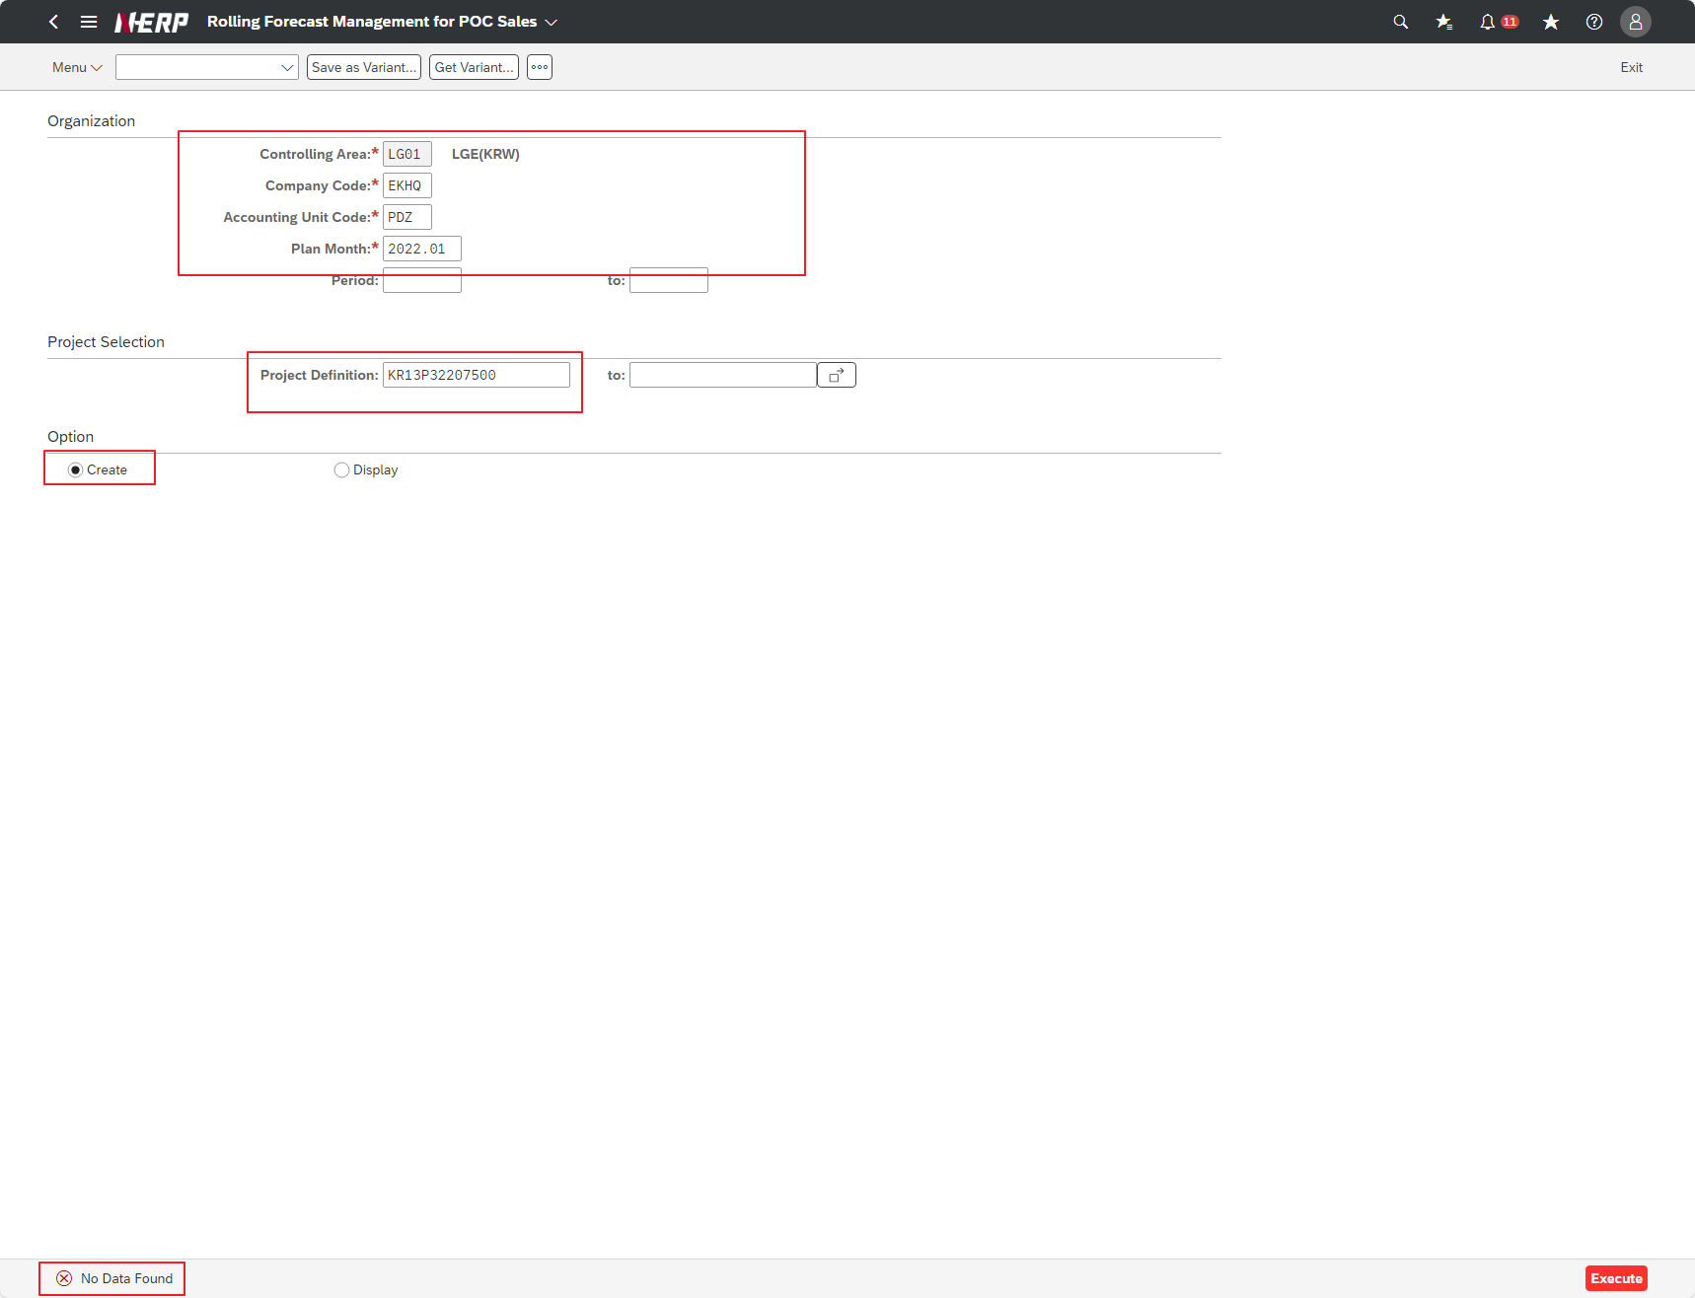
Case 1 : | Data: No data found for LG01/EKHQ/PDZ/2022.01/KR13P32207500/Create

